信用交易
融资融券市场交易数据统计(2025-12-01)

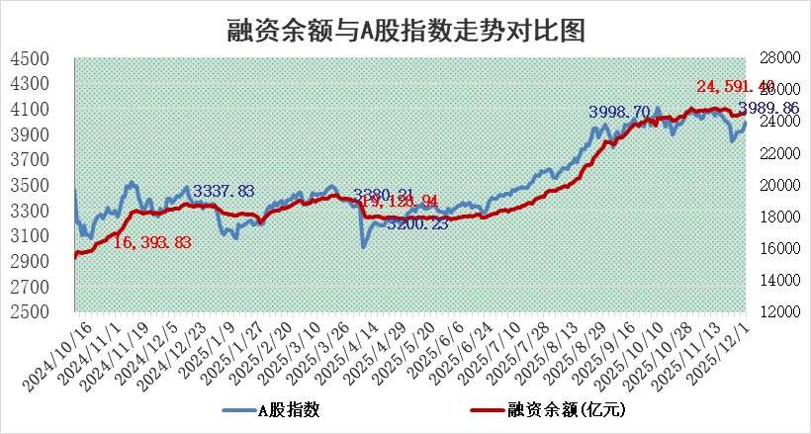
标的证券 | 融资融券余额（亿元） | 融资余额（亿元） | 融券余额（亿元） | 融资买入额（亿元） | 融资融券规模变化（亿元） | 融资余额增幅(‰) | 融券余额增幅(%)
统计数据 | 24,843.11 | 24,591.40 | 176.02 | 1,908.84 | 107.33 | 4.15 | 3.07

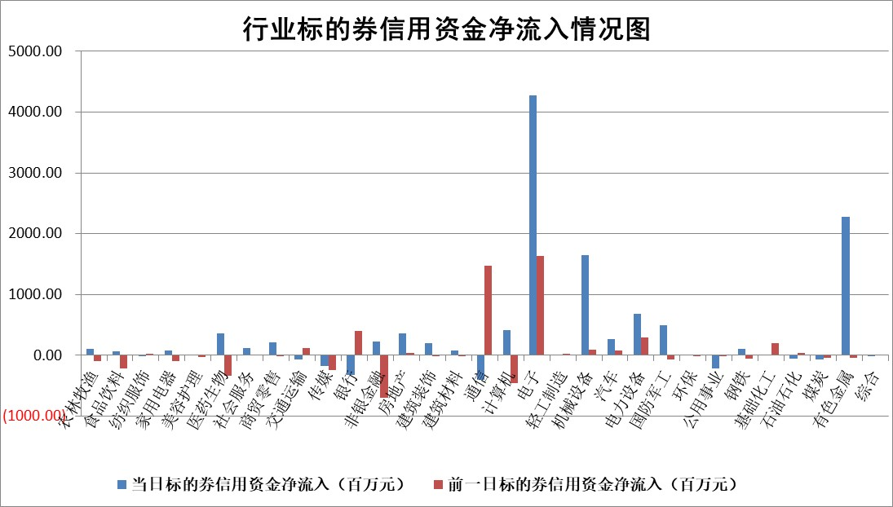

标的基金代码 | 标的基金简称 | 融资余额/市值(%) | 融资余额增幅(%) | 融资买入额/成交金额(%) | （融资余额净增额-融券余额净增额）/市值(‱) | 融券余额降幅(%) | ABS[（融资余额净增额-融券余额净增额）/市值净增额-1](%)
159902 | 华夏中小板ETF | 0.00 | 0.00 | 0.00 | 0.00 | 0.00 | 100.00
159915 | 易方达创业板ETF | 1.42 | -2.13 | 256152.28 | -3.16 | -5.66 | 106.76
159919 | 嘉实沪深300ETF | 0.50 | -0.82 | 0.79 | -0.50 | -10.12 | 100.53
159920 | 华夏恒生ETF | 26.90 | -0.08 | 17.53 | -2.18 | -0.50 | 104.34
159922 | 嘉实中证500ETF | 0.31 | 5.57 | 4.70 | 1.41 | -0.76 | 96.57
159925 | 南方沪深300ETF | 0.28 | 4.43 | 0.45 | 1.20 | 0.41 | 109.66
159928 | 消费ETF | 2.38 | 1.44 | 3.58 | 3.39 | 0.24 | 147.45
159934 | 易方达黄金ETF | 16.47 | -0.30 | 7.61 | -5.03 | 0.00 | 104.16
159939 | 全指信息技术ETF | 0.59 | -12.37 | 70.38 | -8.65 | -11.43 | 105.31
159940 | 全指金融地产ETF | 0.30 | 0.00 | 0.01 | 0.00 | 0.00 | 100.00
159995 | 半导体芯片ETF | 1.62 | -1.60 | 178.62 | -3.02 | -6.06 | 101.49
159997 | 天弘中证电子ETF | 1.01 | -3.28 | 2.97 | -3.43 | 0.00 | 101.53
159998 | 天弘中证计算机主题ETF | 0.93 | -14.46 | 0.06 | -15.66 | 0.00 | 71.17
510050 | 华夏上证50ETF | 1.33 | -1.08 | 63.21 | -1.86 | -7.15 | 78.21
510180 | 华安上证180ETF | 0.34 | 0.30 | 0.64 | 0.09 | -1.31 | 99.91
510880 | 华泰柏瑞红利ETF | 0.77 | -8.93 | 7.51 | -7.58 | -1.58 | 20.48
510900 | 易方达恒生H股ETF | 33.73 | 0.21 | 22.71 | 6.99 | 0.00 | 79.32
511010 | 5年期国债ETF | 3.20 | -0.13 | 0.01 | -0.41 | 0.00 | 102.96
511380 | 可转债及可交换债券ETF | 3.12 | -3.15 | 58.81 | -7.51 | 8.65 | 206.21
512000 | 全指证券ETF | 5.66 | -0.37 | 27.52 | -2.13 | -0.35 | 102.60
512010 | 沪深300医药卫生ETF | 3.25 | -0.05 | 47.47 | -0.15 | 0.37 | 101.11
512070 | 沪深300非银ETF | 1.88 | -0.42 | 421.13 | -0.79 | -0.12 | 98.58
512400 | 南方中证申万有色金属ETF | 1.88 | 6.95 | 4.72 | 12.52 | 4.20 | 96.59
512580 | 广发中证环保产业ETF | 0.45 | -1.22 | 0.01 | -0.55 | 0.00 | 104.84
512660 | 国泰中证军工ETF | 2.11 | -3.68 | 6.64 | -9.31 | -8.80 | 214.62
512800 | 华宝中证银行ETF | 3.30 | -5.51 | 5.15 | -19.83 | -5.22 | 88.30
512980 | 广发中证传媒ETF | 1.36 | 4.93 | 713.54 | 4.67 | -9.38 | 92.80
515030 | 华夏中证新能源汽车ETF | 0.97 | 1.96 | 2.32 | 1.22 | -5.28 | 98.62
515050 | 华夏中证5G通信主题ETF | 1.15 | 2.15 | 10.75 | 1.47 | -3.63 | 99.26
515070 | 华夏中证人工智能ETF | 1.47 | 1.12 | 9.11 | 1.63 | 0.00 | 99.17
标的股票比较指标 |  | 融资余额/流通A股市值(%) | 融资余额增幅(%) | 融资买入额/成交金额(%) | （融资余额净增额-融券余额净增额）/流通A股市值(‱) | 融券余额降幅(%) | ABS[（融资余额净增额-融券余额净增额）/流通A股市值净增额-1](%)
前十名标的个股 |  | 美硕科技 | 杰瑞股份 | 东方精工 | 东方精工 | 神剑股份 | 世纪恒通
 |  | 福达合金 | 雪祺电气 | 华发股份 | 雪祺电气 | 中环海陆 | 国安达
 |  | 森鹰窗业 | 金钟股份 | 城投控股 | 博云新材 | 闽东电力 | 热景生物
 |  | 恒兴新材 | 美克家居 | 圣湘生物 | 金埔园林 | 中兰环保 | 南王科技
 |  | 安邦护卫 | 博云新材 | 振德医疗 | 中润光学 | 金枫酒业 | 宏景科技
 |  | 嘉曼服饰 | 东方精工 | 尖峰集团 | 福建水泥 | 健尔康 | 奕东电子
 |  | 国科微 | 四川成渝 | 武汉控股 | 福赛科技 | 华媒控股 | 明阳电气
 |  | 天马科技 | 德赛电池 | 金达莱 | 信测标准 | 华人健康 | 国机精工
 |  | 齐峰新材 | 航天发展 | 迈信林 | 航天环宇 | 宏柏新材 | 威尔高
 |  | 捷成股份 | 中润光学 | 金埔园林 | 天键股份 | 西藏天路 | 江波龙
后十名标的个股 |  | 太原重工 | 爱科赛博 | 通宇通讯 | 爱科赛博 | 三维通信 | 中无人机
 |  | 农业银行 | 英杰电气 | 安妮股份 | 英杰电气 | 赛诺医疗 | 尤洛卡
 |  | 中国人寿 | 荣信文化 | 远大智能 | 荣信文化 | 弘元绿能 | 石大胜华
 |  | 山东高速 | 百胜智能 | 恩捷股份 | 百胜智能 | 高新发展 | 鹏辉能源
 |  | 华利集团 | 晨光股份 | 君亭酒店 | 恒帅股份 | 柳药集团 | 南大环境
 |  | 中国神华 | 华融化学 | 东兴证券 | 洪田股份 | 华宏科技 | 海泰科
 |  | 龙源电力 | 洪田股份 | 普冉股份 | 榕基软件 | 元力股份 | 宁波建工
 |  | 工商银行 | 金诚信 | 信达证券 | 美新科技 | 湖南白银 | 三态股份
 |  | 中信银行 | 今飞凯达 | 威领股份 | 杰创智能 | 国恩股份 | 普莱得
 |  | 中国银行 | 冠中生态 | 思瑞浦 | 易点天下 | 华电国际 | 国泰环保
说明：1.以上普通交易数据和信用交易数据皆以交易日收盘后数据为基准；2.上述标的证券总数据只计算标的证券市场总数据，不包括从标的证券中调出去标的证券数据，所以与交易所公布的总值略有不同； 3.上述行业采用申万一级行业分类；4.以上标的基金和标的个股中比较的6个指标值中：前5个（从左至右）为正向指标，值越大排名越靠前；第6个为逆向指标，值越小，排名越靠前；5.第6个指标中ABS[]表示求绝对值，其主要用于考量信用资金相对净流入对股价相对净变化的贡献程度；6.数据来源：wind，交易所。

 |  |  |  | 证券代码 | 新增融资余额 | 融资买入额 | 融资买入增幅前10
 |  | 1 | 西部建设 | 002302 | 80643953 | 177472374 | 41%
 |  | 2 | 天键股份 | 301383 | 27855096 | 56831811 | 39%
 |  | 3 | 井松智能 | 688251 | 7040854 | 13763946 | 27%
 |  | 4 | 国电电力 | 600795 | 116116226 | 151740647 | 23%
 |  | 5 | 华立科技 | 301011 | 9342856 | 31199107 | 23%
 |  | 6 | 捷邦科技 | 301326 | 9066090 | 22350547 | 22%
 |  | 7 | 海利尔 | 603639 | 19864834 | 35520613 | 20%
 |  | 8 | 华研精机 | 301138 | 7597460 | 13339451 | 16%
 |  | 9 | 鹏辉能源 | 300438 | 83773067 | 304558811 | 16%
 |  | 10 | 建科股份 | 301115 | 7106455 | 29879412 | 15%

